상품제안서
나빌레라 쌍학명함함 | 상품코드: F30377

 |  |  |  |  |  |  | 02-412-0044 | www.easy1.co.kr
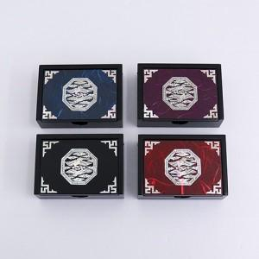

【상세/제작정보】 | - 실크 1도 및 컬러인쇄(vat별도) - 100개 미만 5만원 / 100개 이상 개당 500원 - 박스입고 수량 50개 / 5000원(vat별도) - 포장비 100개미만300원 vat별도

【인쇄/포장옵션】 | 실크 / 별도문의

【공급단가】 | 수량 | 50~ | 100~ | 300~ | 500~ | 1,000~
*VAT별도 | 단가 | 12,500원 | 12,300원 | 12,000원 | 11,700원 | 11,500원

【상품 URL】 | http://www.easy1.co.kr/src/goods_detail.php?gdno=30377

